Anleitung
Diese Arbeitsmappe enthält einen Jahreskalender mit Feiertagen und wichtigen Ereignissen zum Ausdrucken für die Wand oder den Schreibtisch. Die beweglichen Feiertage werden für jedes Jahr automatisch neuberechnet.

In der Tabelle Einstellungen werden die Grundeinstellungen vorgenommen.

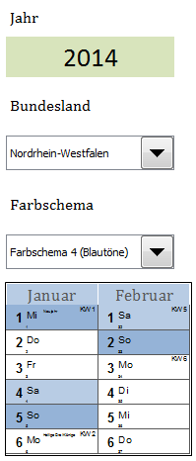
 | Tragen Sie das Jahr ein und wählen Sie das Bundesland aus.

 | Alle bundeseinheitlichen Feiertage und alle im jeweiligen Bundesland einheitlichen Feiertage werden im Kalender wie Sonntage hinterlegt. Die für das gewählte Bundesland nicht geltenden Feiertage oder die im gewählten Bundesland nicht einheitlichen Feiertage (wie z.B. Augsburger Friedensfest und Mariä Himmelfahrt in Bayern, Fronleichnam in Thüringen) werden nicht hinterlegt, aber durch eine Texteintragung kenntlich gemacht. Andere Tage von Bedeutung, die keine gesetzlichen Feiertage sind, werden ebenfalls angezeigt: Rosenmontag, Fastnacht, Aschermittwoch, Gründonnerstag, Volkstrauertag, Totensonntag, 1. bis 4. Advent, Heiligabend, Silvester.

 | Vier Farbschemata stehen zur Auswahl zur Verfügung. Hinweis: Denken Sie daran, dass Farbausdrucke in der Regel das Mehrfache von Schwarzweißdrucken kosten.

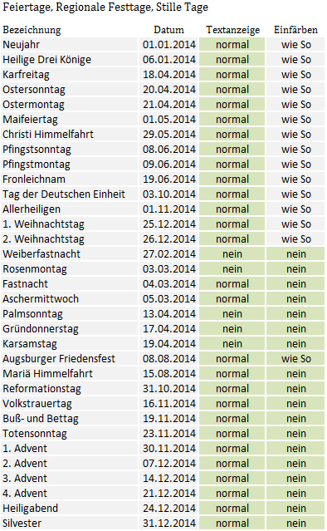
 |  |  | In der Tabelle der Feiertage, Regionalen Festtage und Stillen Tage können Sie weitere Einstellungen vornehmen.

 |  |  | Der Text kann normal, farbig oder gar nicht (nein) angezeigt werden.

 |  |  | Der jeweilige Tag kann wie die Sonntage, wie die Samstage oder gar nicht eingefärbt werden.

 |  |  | Diese Auswahlmöglichkeit steht für die im gewählten Bundesland einheitlichen Feiertage, die immer wie Sonntage eingefärbt werden, nicht zur Verfügung.

 |  |  | Im nebenstehenden Beispiel werden beispilesweise Weiberfastnacht, Rosenmontag, Palmsonntag, Gründonnerstag und Karsamstag nicht angezeigt, das Augsburger Friedensfest wird jedoch wie die anderen Feiertage wie ein Sonntag eingefärbt.

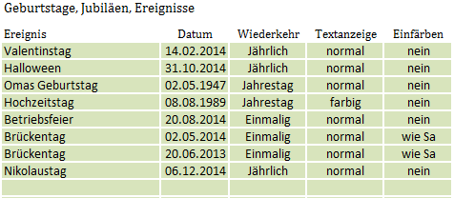
 |  |  |  | In der Tabelle Geburtstage, Jubiläen, Ereignisse können Sie bis zu 36 weitere Tage eintragen, die für Sie von Bedeutung sind.

 |  |  |  | Die Anzeige der Ereignisse erfolgt in zwei separaten Zeilen, unabhängig von den oben genannten Feiertagen. Mehr als zwei solcher Ereignisse können pro Tag nicht angezeigt werden.

 |  |  |  | Die Reihenfolge der Eintragung in der Tabelle ist beliebig.

 |  |  |  | Unterschieden wird zwischen einmaligen Ereignissen, die nur für das jeweilige Jahr Gültigkeit haben. Sie müssen mit der richtigen Jahreszahl eingetragen werden.

 |  |  |  | Dazu kommen Ereignisse, die jährlich wiederkehren. Sie müssen mit einem Anfangsdatum aufgenommen werden. Sie werden in den Folgejahren automatisch übernommen.

 |  |  |  | Jahrestage werden zusätzlich mit der Zahl ihrer Wiederkehr versehen, die in Klammern hinter der Bezeichnung angegeben wird.

 |  | Betriebsfeier als Beispiel für ein einmaliges Ereignis im Jahr 2014.

 |  | Valentinstag als Beispiel für ein jährliches Ereignis im Jahr 2014.

 |  | Omas Geburtstag als Beispiel für einen Jahrestag im Jahr 2014 in Kombination mit einem Brückentag als einmaliges Ereignis, das wie ein Samstag gefärbt ist.

In der Tabelle Jahresplaner sehen Sie das Ergebnis zum Ausdrucken.

Der Kalender ist für das Format A0 optimiert. Ein Format von kleiner als A3 wird wegen der Lesbarkeit nicht empfohlen.

Vor dem Drucken sollten Sie die folgenden Einstellungen überprüfen: Ausrichtung: Quer, Anpassen: 1 Seite breit und 1 Seite hoch, Papierformat: A0 oder das von Ihnen gewünschte. (Beachten Sie, dass nur die Formate angezeigt werden, die der Drucker verarbeiten kann.)

Am besten ist, mit PDF Creator oder einem ähnlichen Tool eine PDF-Datei im A0-Format zu erzeugen. Diese Datei kann man dann auf dem Drucker in beliebigen Formaten ausdrucken.

Die Tabellen Kompakt_Hoch und Kompakt_Quer zeigen Jahreskalender, die für A5 optimiert sind. Wenn Sie sie in A4 ausdrucken wollen, müssen sie in der Skalierung 141% eingeben.

Weitere Excel-Vorlagen und Tools gibt es auf vorlab.de.

